Выводы
Распределение количества ТТ по городам
 | Количество ТТ
Великий Новгород | 1
Владимир | 1
Волгоград | 1
Дмитров | 1
Казань | 6
Краснодар | 4
Красноярск | 5
Москва | 11
Мурманск | 2
Нижний Новгород | 1
Новосибирск | 6
Петрозаводск | 1
Ростов Великий | 1
Ростов-на-Дону | 1
Самара | 4
Санкт-Петербург | 11
Саратов | 2
Сахалинск | 1
Сочи | 2
Тольятти | 1
Тюмень | 1
Чехов | 1
Ярославль | 1
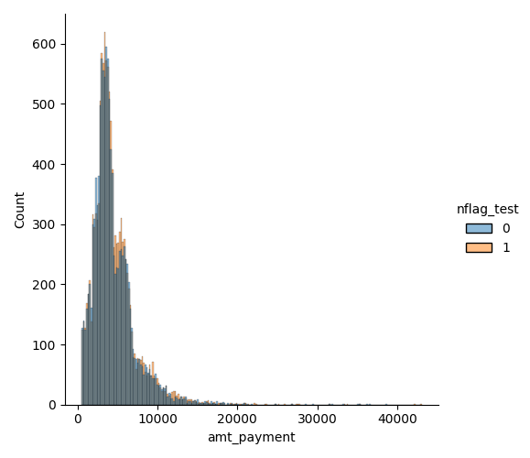
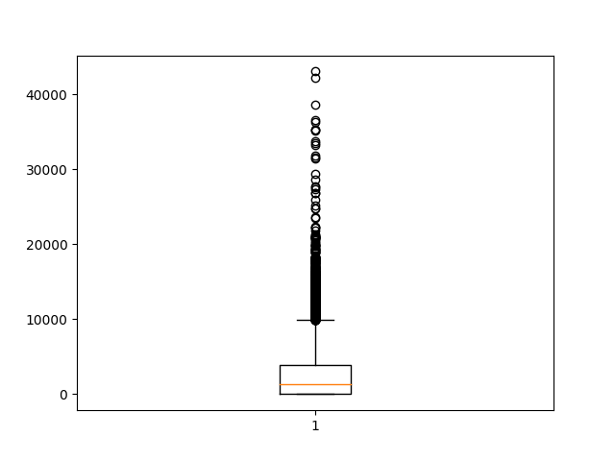

Всего насчитывается 66 торговых точек. Наибольшее количество располагается в Москве и Санкт-Петербурге (по 11 штук), из-за этого в среднем на город располагается по 3 (2,86) торговые точки

Проведем очистку данных, а именно уберем ТТ с нулевой покупкой, в результате число торговых точек сократится с 66 до 51

Построим график распределения платежей, основная доля всех платежей приходится на интервал примерно от 0 до 10000, но у распределения наблюдается довольно тяжелый правый хвост, значения в 40000 и больше встречаются редко

Проанализируем средние значения платежей и конверсии в оплату при сегментировании на контрольную и тестовую группу. Но данные результаты недостаточны для подведения общих итогов исследования.
Фактическое значение т-критерия = -3.158, а p-value = 0.0016. Поэтому средние платежи двух выборок не равны.
Фактическое значение т-критерия = -1.904, а p-value = 0.057. Поэтому средние платежи двух выборок равны.

Выполним аналогично расчет средних значений платежей и конверсии с группированием по контрольным точкам и городам.

Ниже представлена таблица с перечисленными городами и ТТ, в которых средние выборки по двум показателям не равны.

Средний платеж |  | Конверсия в покупку
Город | Торговая точка | Город | Торговая точка
Казань | 991 | Санкт-Петербург | 573
Санкт-Петербург | 573 | Москва | 2652
Москва | 2652 | Москва | 1287
Москва | 1287 | Москва | 9931
Москва | 1654 | Москва | 1002
Москва | 9931 | Тюмень | 19
Москва | 1002 | Самара | 33
Волгоград | 66 | Самара | 34
Владимир | 11 | Самара | 35
Самара | 33 | Самара | 36
Самара | 34 | Краснодар | 1101
Самара | 35
Самара | 36
Краснодар | 1101

Сведем и проанализируем данные в новый датафрейм. Соответственно, на листах "Положительный", "Отрицательный" и "Нейтральный" представлены все ТТ
У 11 торговых точек наблюдается положительное воздействие, т.е. мы получаем выгоду от вносимых изменений
У 3 торговых точек наблюдается негативное воздействие, т.е. мы рискуем потерять сумму денег от вносимых изменений
У 37 торговых точек наблюдается нейтральное воздействие, т.е. в результате вносимых изменений средние платежи остаются на том же уровне

Поэтому ввод пуш-уведомления имеет смысл сделать на 11 торговых точках в городах Казань, Санкт-Петербург, Москва, Владимир и Самара, суммы прибыли представлены на листе "Кальк_Полож".
В 3-ех торговых точках Москвы, Волгограда и Краснодара рекомендуется оставить уведомления-баннеры, суммы потерь представлены на листе "Кальк_Отриц"
Для оставшихся 37-и торговых точек имеет место провести повторно А/Б-тестирование с использованием бОльшего числа наблюдений, на листе "Кальк_Нейтр" представлены соответствующие расчеты.

